Hoja1
Identificador | HU013
Nombre | permitir a las empresas publicar ofertas de empleo
Descripcion | para que los usuarios puedan postularse a las ofertas de empleo las empresas deben poner estas ofertas
Criterios de Aceptacion | Debe existir un formulario claro y fácil de usar que permita a las empresas ingresar los detalles de la oferta de empleo como título del trabajo descripción requisitos ubicación y tipo de contrato -- Las ofertas de empleo publicadas deben ser visibles para los postulantes --Las empresas deben tener una cuenta de usuario válida para acceder a la funcionalidad de publicación de ofertas de empleo --Las empresas deben recibir una notificación ( por correo electrónico) confirmando que su oferta de empleo ha sido publicada con éxito
Mockups | 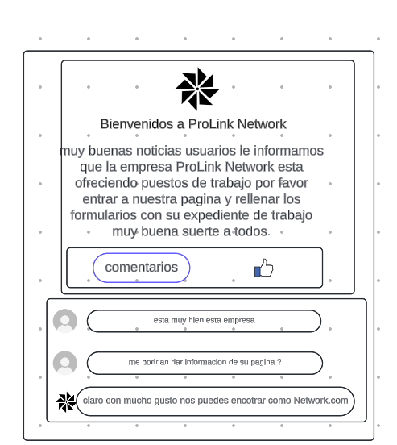
Autor | ronald benavides

